heun_2y-1
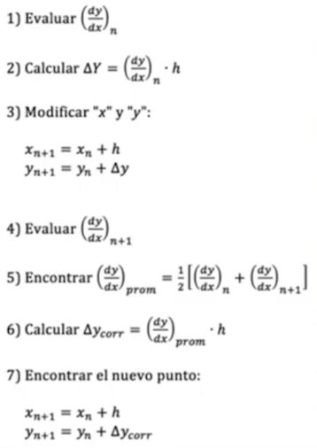
x0 |  | 0 |  | 2y-1
x1 |  | 3
num_segmentos |  | 160

h |  | 0.01875
 | Heun
xn | yn | y' = 2y-1 | delta y | xn+h | yn+delta | y' n+1 | prom | corr

0 | 0 | -1 | -0.01875 | 0.01875 | -0.01875 | 0.0010546875 | -0.49947265625 | -0.0093651123047
0.01875 | -0.0093651123047 | -1.0187302246 | -0.019101191711 | 0.0375 | -0.028466304016 | 0.00421875 | -0.5072557373 | -0.0095110450745
0.0375 | -0.018876157379 | -1.0377523148 | -0.019457855902 | 0.05625 | -0.038334013281 | 0.0094921875 | -0.51413006363 | -0.009639938693
0.05625 | -0.028516096072 | -1.0570321921 | -0.019819353603 | 0.075 | -0.048335449675 | 0.016875 | -0.52007859607 | -0.0097514736764
0.075 | -0.038267569749 | -1.0765351395 | -0.020185033866 | 0.09375 | -0.058452603614 | 0.0263671875 | -0.525083976 | -0.00984532455
0.09375 | -0.048112894299 | -1.0962257886 | -0.020554233536 | 0.1125 | -0.068667127835 | 0.03796875 | -0.5291285193 | -0.0099211597368
0.1125 | -0.058034054035 | -1.1160681081 | -0.020926277026 | 0.13125 | -0.078960331062 | 0.0516796875 | -0.53219421029 | -0.0099786414429
0.13125 | -0.068012695478 | -1.136025391 | -0.02130047608 | 0.15 | -0.089313171559 | 0.0675 | -0.53426269548 | -0.01001742554
0.15 | -0.078030121018 | -1.156060242 | -0.021676129538 | 0.16875 | -0.099706250557 | 0.0854296875 | -0.53531527727 | -0.010037161449
0.16875 | -0.088067282467 | -1.1761345649 | -0.022052523093 | 0.1875 | -0.11011980556 | 0.10546875 | -0.53533290747 | -0.010037492015
0.1875 | -0.098104774482 | -1.196209549 | -0.022428929043 | 0.20625 | -0.12053370353 | 0.1276171875 | -0.53429618073 | -0.010018053389
0.20625 | -0.10812282787 | -1.2162456557 | -0.022804606045 | 0.225 | -0.13092743392 | 0.151875 | -0.53218532787 | -0.0099784748976
0.225 | -0.11810130277 | -1.2362026055 | -0.023178798854 | 0.24375 | -0.14128010162 | 0.1782421875 | -0.52898020902 | -0.0099183789191
0.24375 | -0.12801968169 | -1.2560393634 | -0.023550738063 | 0.2625 | -0.15157041975 | 0.20671875 | -0.52466030669 | -0.0098373807504
0.2625 | -0.13785706244 | -1.2757141249 | -0.023919639841 | 0.28125 | -0.16177670228 | 0.2373046875 | -0.51920471869 | -0.0097350884754
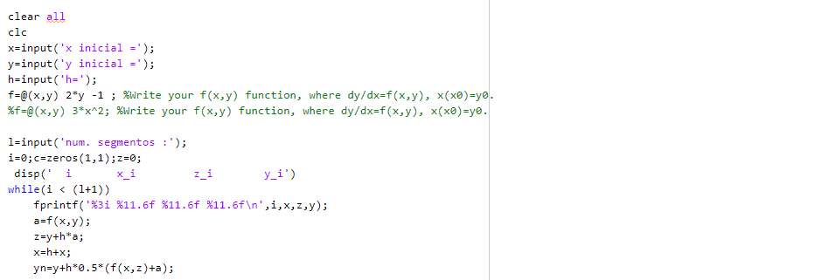

 |  | https://www.youtube.com/watch?v=Ja9n0XLm3ww

Heun01x -3(raiz de y)
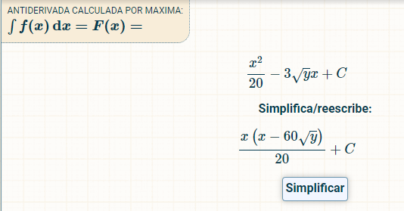
x0 |  | 0 |  | 0.1x -3 * raiz de y
x1 |  | 3
num_segmentos |  | 50 |  |  |  |  |  |  | Solucion Analitica

h |  | 0.06
 | Heun
xn | yn | y' = 0.1x -3 * raiz(y) | delta y | xn+h | yn+delta | y' n+1 | prom | corr | f(x)=(x*(x-60*raiz(y))/20

0 | 0 | 0 | 0 | 0.06 | 0 | 0.0108 | 0.0054 | 0.000324 | 0
0.06 | 0.000324 | -0.048 | -0.00288 | 0.12 | -0.002556 | 0.0432 | -0.0024 | -0.000144 | -0.00306
0.12 | 0.00018 | -0.028249223595 | -0.0016949534157 | 0.18 | -0.0015149534157 | 0.0972 | 0.034475388203 | 0.0020685232922 | -0.0041099068314
0.18 | 0.0022485232922 | -0.12425578944 | -0.0074553473664 | 0.24 | -0.0052068240743 | 0.1728 | 0.02427210528 | 0.0014563263168 | -0.023986042099
0.24 | 0.0037048496089 | -0.15860242737 | -0.009516145642 | 0.3 | -0.0058112960331 | 0.27 | 0.055698786316 | 0.003341927179 | -0.040944582568
0.3 | 0.0070467767879 | -0.22183524593 | -0.013310114756 | 0.36 | -0.0062633379677 | 0.3888 | 0.083482377036 | 0.0050089426222 | -0.071050573778
0.36 | 0.01205571941 | -2.93E-01 | -0.01760373722 | 0.42 | -0.0055480178095 | 0.5292 | 0.11790218984 | 0.0070741313902 | -0.11210242332
0.42 | 0.0191298508 | -0.37293211156 | -0.022375926694 | 0.48 | -0.0032460758932 | 0.6912 | 0.15913394422 | 0.0095480366532 | -0.16545148685
0.48 | 0.028677887454 | -0.4600364033 | -0.027602184198 | 0.54 | 0.0010757032553 | 0.8748 | 0.20738179835 | 0.012442907901 | -0.23233747359
0.54 | 0.041120795354 | -0.5543478924 | -0.033260873544 | 0.6 | 0.0078599218103 | 1.08 | 0.2628260538 | 0.015769563228 | -0.3139278619
0.6 | 0.056890358582 | -0.65555099556 | -0.039333059733 | 0.66 | 0.017557298849 | 1.3068 | 0.32562450222 | 0.019537470133 | -0.41133059733

Heun_xy+xy(y)
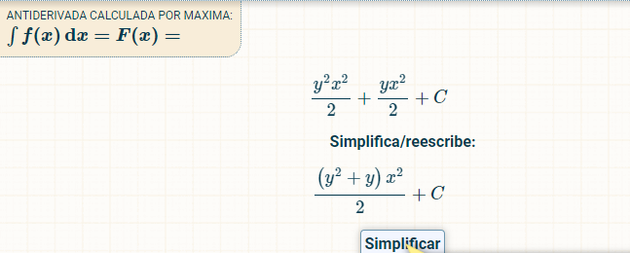
x0 |  | 0 |  | xy+xy(y)
x1 |  | 1
num_segmentos |  | 10 |  |  |  |  |  |  | Solucion Analitica

h |  | 0.1
 | Heun
xn | yn | y' = xy+xy(y) | delta y | xn+h | yn+delta | y' n+1 | prom | corr | f= (((y^2+y)(x)^2)/2)

0 | 0 | 0 | 0 | 0.1 | 0 | 0.03 | 0.015 | 0.0015 | 0
0.1 | 0.0015 | 0.000150225 | 1.50225E-05 | 0.2 | 0.0015150225 | 0.12 | 0.0600751125 | 0.00600751125 | 7.51125E-06
0.2 | 0.00750751125 | 0.001512774795 | 0.0001512774795 | 0.3 | 0.0076587887295 | 0.27 | 0.1357563874 | 0.01357563874 | 0.0001512774795
0.3 | 0.02108314999 | 0.006458294761 | 0.0006458294761 | 0.4 | 0.021728979466 | 0.48 | 0.24322914738 | 0.024322914738 | 0.00096874421415
0.4 | 0.045406064728 | 0.018987110177 | 0.0018987110177 | 0.5 | 0.047304775745 | 0.75 | 0.38449355509 | 0.038449355509 | 0.0037974220353
0.5 | 0.083855420237 | 0.04544357587 | 0.004544357587 | 0.6 | 0.088399777824 | 1.08 | 0.56272178793 | 0.056272178793 | 0.011360893967
0.6 | 0.14012759903 | 0.095858005824 | 0.0095858005824 | 0.7 | 0.14971339961 | 1.47 | 0.78292900291 | 0.078292900291 | 0.028757401747
0.7 | 0.21842049932 | 0.18628960969 | 0.018628960969 | 0.8 | 0.23704946029 | 1.92 | 1.0531448048 | 0.10531448048 | 0.065201363392
0.8 | 0.32373497981 | 0.34283145356 | 0.034283145356 | 0.9 | 0.35801812516 | 2.43 | 1.3864157268 | 0.13864157268 | 0.13713258143
0.9 | 0.46237655248 | 0.60855176589 | 0.060855176589 | 1 | 0.52323172907 | 3 | 1.8042758829 | 0.18042758829 | 0.27384829465
1 | 0.64280414078 | 1.0560013042 | 0.10560013042 | 1.1 | 0.7484042712 | 3.63 | 2.3430006521 | 0.23430006521 | 0.52800065209

